Hoja1
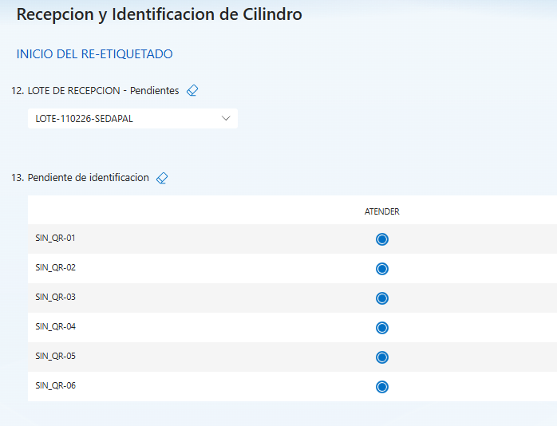
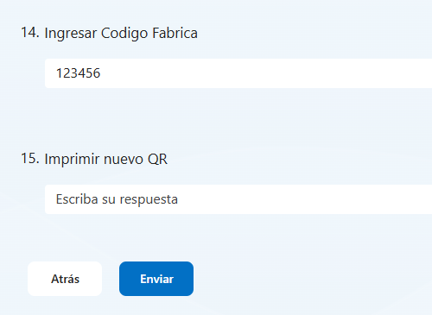
FASE 0 - LOGIN
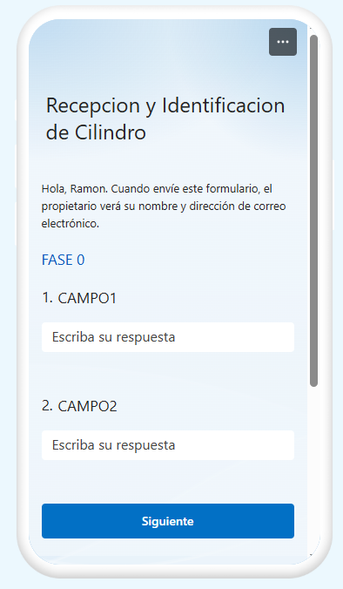

 |  |  | CAMPO1 y CAMPO2 , Es el usuario y contraseña

 |  |  | Al realizar clic en el boton siguiente se valida contra la informacion ingresada con los usuarios registrados en el app por pais y sede, en caso la informacion sea incorrecta se va mostrar un mensaje de error sino muestra la siguiente pantalla para continuar con recepcion

FASE 1 - DOCUMENTO DE RECEPCION

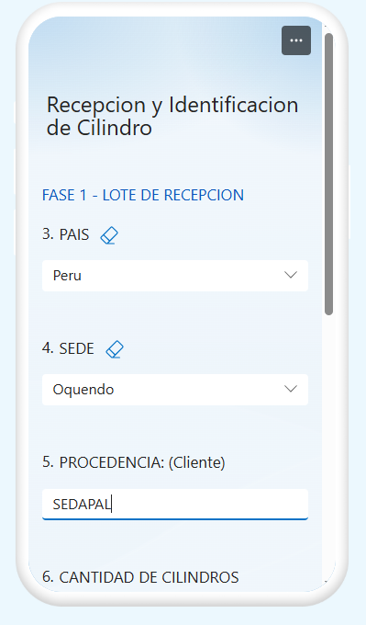

 |  |  | PAIS y SEDE se validan de manera automatica a partir del usuario.

 |  |  | La procedencia indica de que lugar esta retornando los cilindros.(Cliente)

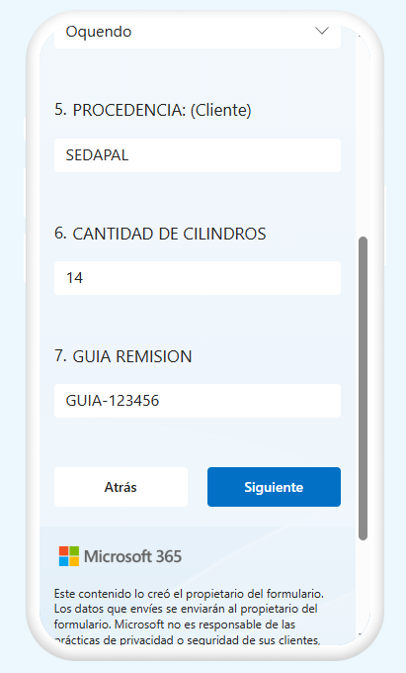

 |  |  | Cantidad de cilindros, indica la cantidad fisica de cilindros que se esta recepcionando.

 |  |  | Guia de Remisión, numero de guia de remision con la cual se recepciona los cilindros, se puede adjuntar foto de evidencia de la Guia.

 |  |  | Al hacer clic en el botón “siguiente”, la información ingresada crea un documento con un id unico con estado abierto.

 |  | FASE 2 - IDENTIFICACION DEL CILINDRO

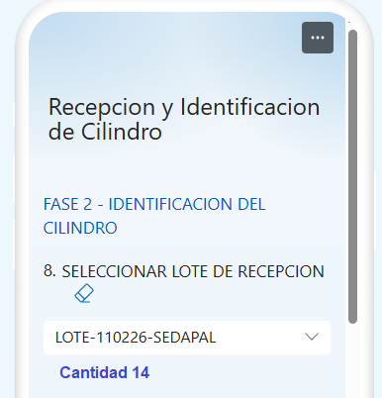

 |  |  | En esta fase aparecen los lotes de recepcion ABIERTO para que los cilindros sean identificados. Tambien se visualizara la cantidad de cilindros.

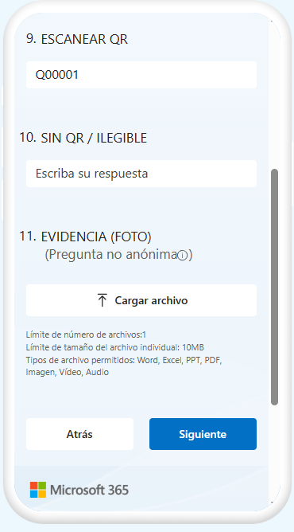

 |  |  | En esta fase se registran de forma secuencial los cilindros, tanto los que cuentan con QR como los que no, hasta completar la cantidad total del lote de recepción. En ambos casos es posible adjuntar una fotografía como evidencia, la cual se asocia individualmente a cada cilindro.

 | FASE 3 - PROCESAMIENTO AUTOMATICO

 |  |  | En esta fase se procesan los cilindros ya identificados y según las reglas definidas, algunos se envían a SAP mientras que otros retornan al proceso para su reprocesamiento.

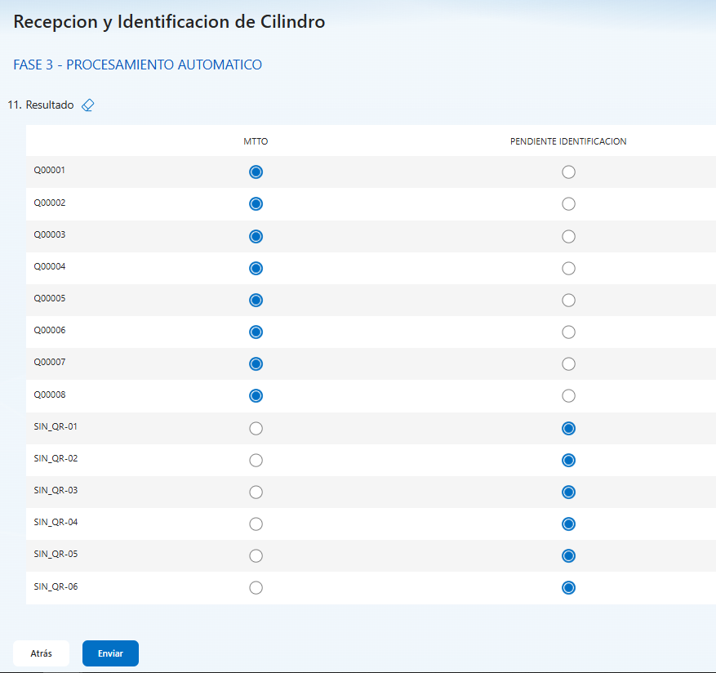

 |  | FASE 2.1 - RE-ETIQUETADO | En esta fase se gestionan de forma individual los cilindros sin código QR: se identifican mediante el código de fábrica, luego se imprime el QR y se adhiere al cilindro, para posteriormente pasar a la fase de identificación.

